使い方
使い方
 | ファイル名は自由に変えてください。

 | エラーが出たらAlt+F11でデバッグしてください。

 | ①LDファイルリストシート

 |  | IDと紐づくLDファイル名を入力する
 |  | IDとファイル名は1対1で考えています。

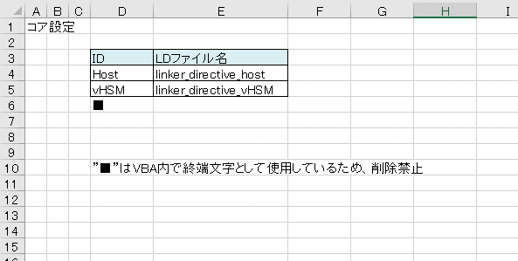

 | ②メモリマップ設計シート

 |  | プルダウンリストより、任意のマイコンの種類を選択する
 |  | 選択されたマイコンに紐づくアドレス空間シートの表がメモリマップシートに表示する
選択

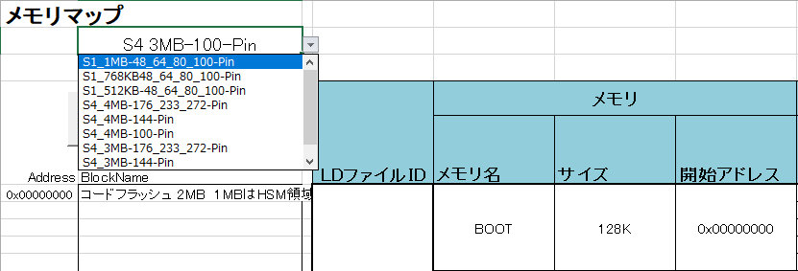

 |  | マイコンを変更すると編集中の内容が削除されてしまうため、
 |  | マイコン選択後に確認メッセージを表示する
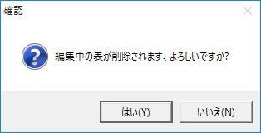

 | ③メモリマップ設計シート

 |  | 以下を入力すること
 |  |  | LDファイルID
 |  |  | メモリ名
 |  |  | サイズ
 |  |  | 開始アドレス
 |  |  | セクション名
 |  |  | 属性1～3 （必要であれば）
 |  |  | コメント（必要であれば）

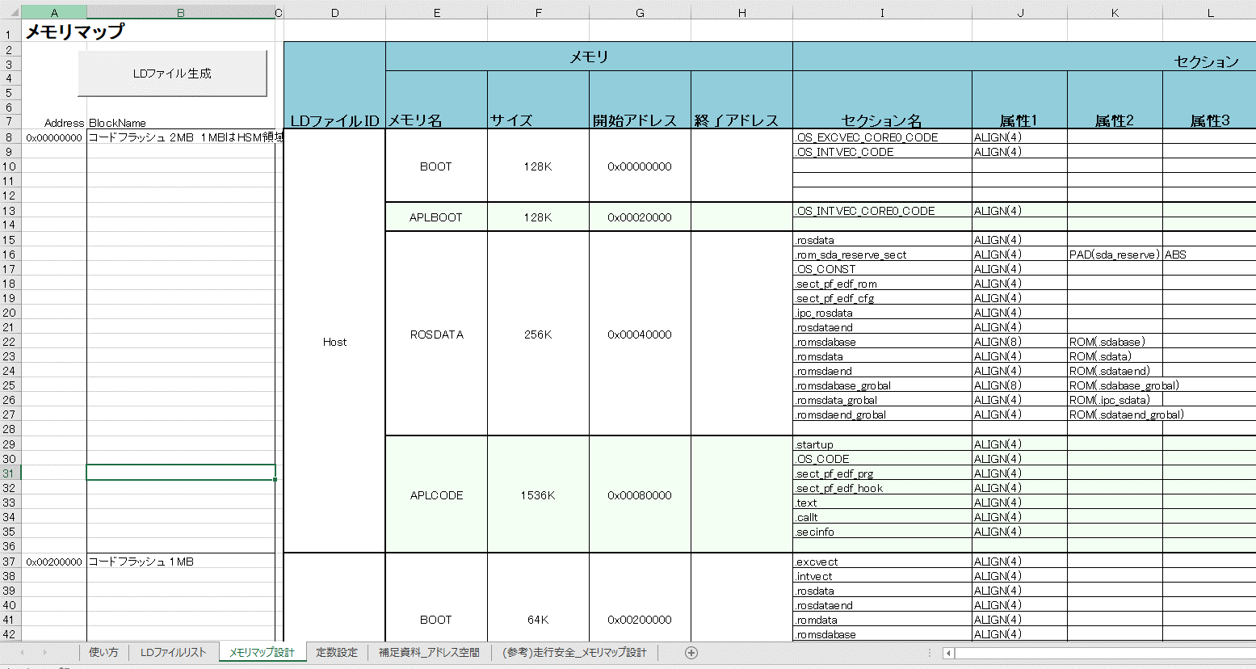

 | ④定数設定シート

 |  | LDファイル内で定数を使用したい場合は定数設定シート内に記載する
 |  | パディング値など。
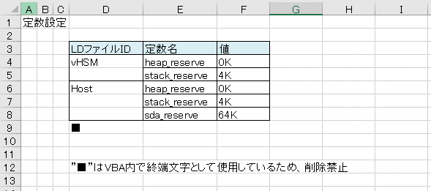

 | ⑤改訂履歴シート

 |  | メモリアップ設計内容が変更された場合は変更履歴を更新する
 |  | 変更がある場合、ldファイル更新前に改訂履歴シートを更新する必要がある
 |  | →
 |  | 生成されたldファイルのHistoryに履歴が記載される

押す
 | ⑥メモリマップ設計シート

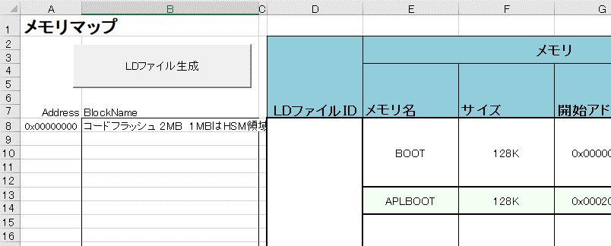

 | ⑦メモリ配置シート

 |  | メモリマップ設計シートにてマイコンの変更を実行した場合、
 |  | メモリ配置の内容も変更され、メモリ配置シートが更新される

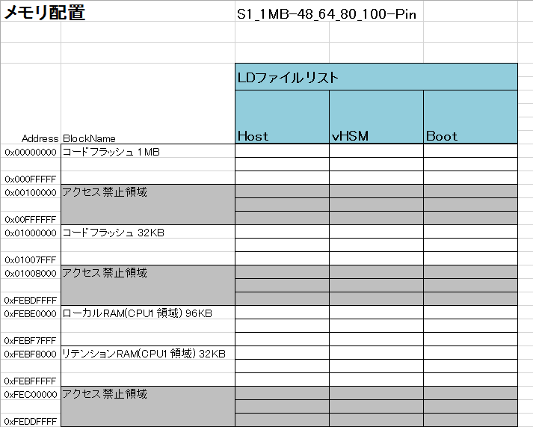

 | 注意
 |  | 記載漏れがないことを確認してからマクロを起動してください。
 |  |  | 異常系は全く考えていません。

 |  | LDファイル1つに対して複数メモリ名を記載するのはOKですが、メモリ1つに対してLDファイルを複数書かないでください。
 |  |  | 今のコードではできません（たぶん、以下の二つの関数を修正すればできるようになります）。
 |  |  |  | Get_MemoryName
 |  |  |  | Target_Memory

 |  |  | 良い例 |  | NG例

 |  | テンプレート（列と行）を変えたら、VBAの中も変更してください(以下の部分)。

 |  |  | '☆★☆☆★☆☆★☆☆★☆☆★☆☆★☆

 |  |  | '見出しのセルの行や列を設定する。
 |  |  | '初期化関数内で実施している理由は、メンテナンス性向上のためである。
 |  |  | 'いずれテンプレートなどが固まったり、見出しの位置を変更した場合に、列や行の値を変更する必要がある。
 |  |  | '変更すべきデータをある程度まとめておくことで、列や行の変更に対応しやすくする。
 |  |  | 'テンプレートを決定した後は、見出しの列や行を設定する位置を変更しても問題ない。
 |  |  | 'また、今は暫定的に直値を入れているが、セルの探索などを使用して賢い方法をとってもいいと思う
 |  |  | 'ブラッシュアップ： 「メモリ名」というセルを探索しその行を検索するようにしたいが、ベストな案が思いつかないため決め打ちでセルの位置を取得する

 |  |  | 'メモリマップ設計シート内の見出し行・列設定
 |  |  | RowIndex_TopMemoryMap = 8 'メモリマップ設計シートの入力エリアの行番号を設定する(8行)
 |  |  | Rowindex_TopLDFileID = 4 'LDファイルリストシートの入力エリアの行番号を設定する(4行)

 |  |  | ColIndex_LDFileID = COLUM_D '「LDファイルID」列の列番号を設定する(D列)
 |  |  | ColIndex_MemoryName = COLUM_E '「メモリ名」列の列番号を設定する(E列)
 |  |  | ColIndex_MemorySize = COLUM_F '「サイズ」列の列番号を設定する(F列)
 |  |  | ColIndex_MemoryAddr_Start = COLUM_G '「開始アドレス」列の列番号を設定する(G列)
 |  |  | ColIndex_SectionName = COLUM_I '「セクション名」列の列番号を設定する(I列)
 |  |  | ColIndex_SectionElem1 = COLUM_J '「属性1」列の列番号を設定する(J列)
 |  |  | ColIndex_SectionElem2 = COLUM_K '「属性2」列の列番号を設定する(K列)
 |  |  | ColIndex_SectionElem3 = COLUM_L '「属性3」列の列番号を設定する(L列)
 |  |  | ColIndex_Comment = COLUM_Q '「コメント」列の列番号を設定する(Q列)

 |  |  | '定数設定シート内の見出し行・列設定
 |  |  | RowIndex_TopConst = 4 '定数設定シートの入力エリアの行番号を設定する(4行)

 |  |  | ColIndex_ConstName = COLUM_E '「定数名」列の列番号を設定する(E列)
 |  |  | ColIndex_ConstData = COLUM_F '「値」列の列番号を設定する(F列)

 |  |  | '見出しの設定ここまで

 |  |  | '☆★☆☆★☆☆★☆☆★☆☆★☆☆★☆☆★☆

 |  | VBA内で、ブラッシュアップしてほしい部分は「ブラッシュアップ」とコメントを入れています。
 |  |  | 思いつく、いけてない部分にはある程度目印をつけています。
 |  |  | タイミングがあれば改修してください。

 |  | MICROSAR固有でLDファイルに必要な文字列を強制的に出力しています。
 |  |  | 不都合がある場合は以下の箇所を修正してください。
 |  |  | 'MICROSAR OSのためのシンボルを暫定的に強制的に出力する
 |  |  | 'ボタンとかあったほうがいいか、など検討したいが、全体的な設計を検討する余裕がないため強制的に出力させている
 |  |  | 'ブラッシュアップ：BSW固有で文字列を出力する仕組み

 |  |  | tmp_oLog.WriteLine (SYMBOL_for_MICROSAR_OS_1)
 |  |  | tmp_oLog.WriteLine (SYMBOL_for_MICROSAR_OS_2)
 |  |  | tmp_oLog.WriteLine (SYMBOL_for_MICROSAR_OS_3)

 |  | 文字数の制限
 |  |  | セクション名、定数名、メモリ名などに文字列の制約があります。
 |  |  | 制約値は一概には言えないため、詳細と問題が起きた際の解消方法を以下に記載する

 |  |  | LDファイルの視認性を向上させるために、各ブロックにインデントをつけている
 |  |  | 現在の実装ではインデント数＝文字数の制約になっている
 |  |  | もし、出力された文字列の一部が上書きされているなどがあれば、
 |  |  | 以下の定数を修正することで問題が解消されるかもしれない
 |  |  | ただし、コンパイラの制約などを加味した値にすること。

 |  |  | Const INDENTS_MEMORY2ORIGIN = 20 'LDファイルの視認性を向上させるために、各ブロックにインデントをつけている
 |  |  | Const INDENTS_CONST2VALUE = 15 '現在の実装ではインデント数＝文字数の制約になっている
 |  |  | Const INDENTS_SECTION2ELEMENT1 = 30 'もし、出力された文字列の一部が上書きされているなどがあれば、
 |  |  | Const INDENTS_ELEMENT32MEMORY = 40 'これらのインデントの値を修正することで問題が解消されるかもしれない
 |  |  | Const INDENTS_MEMORY2COMMENT = 15 'ブラッシュアップ：定数に依存しないインデントの付け方

補足資料_アドレス空間
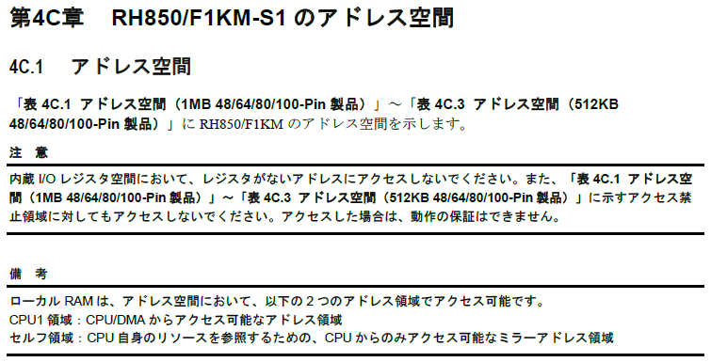
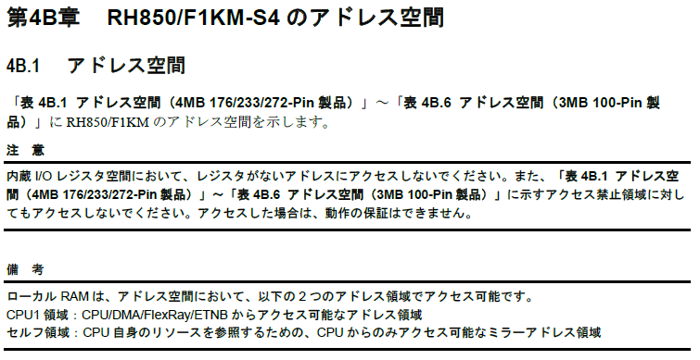
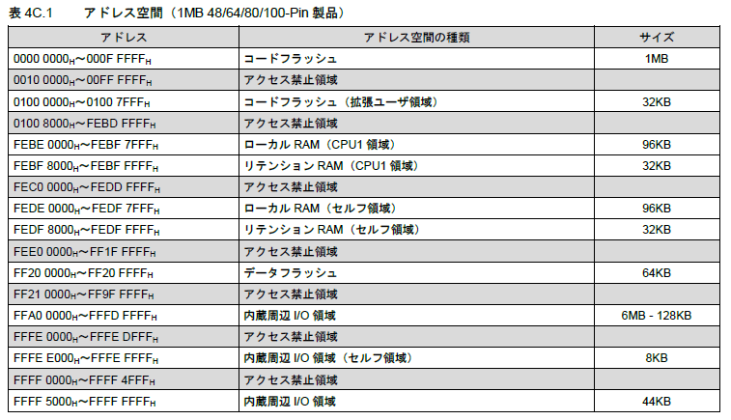
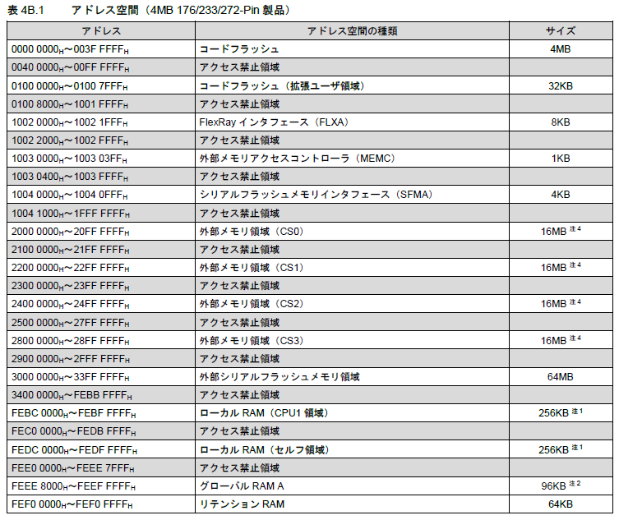
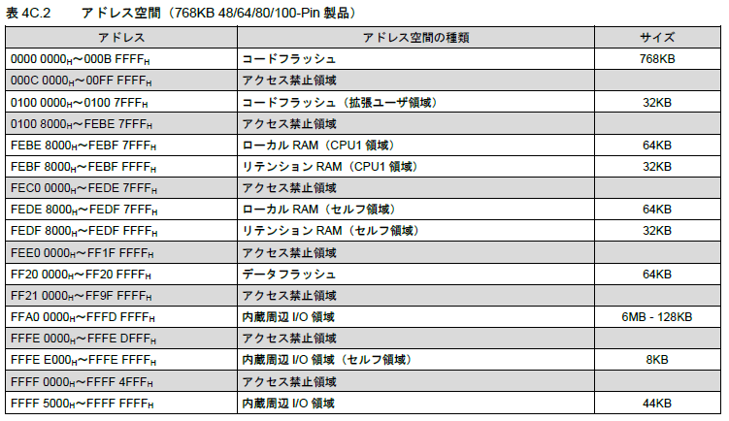
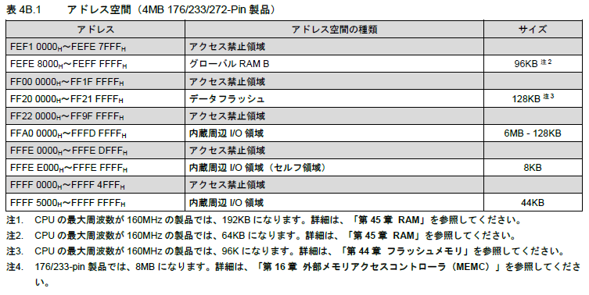
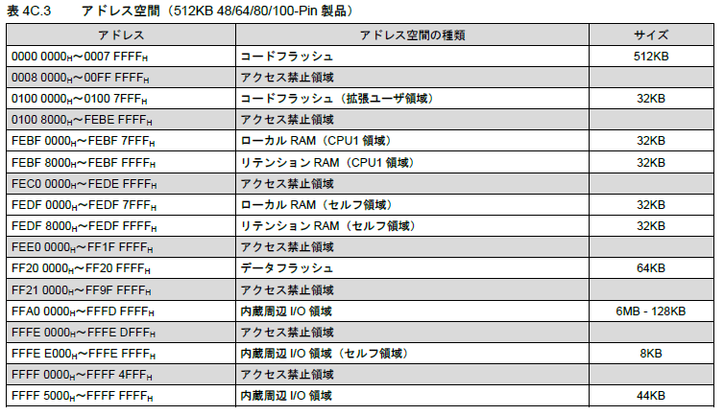
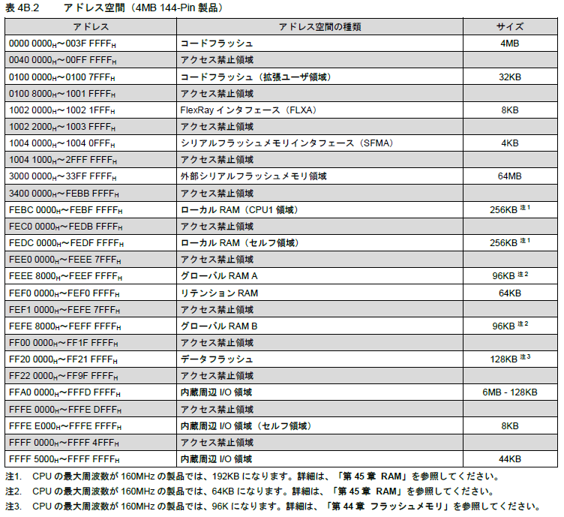
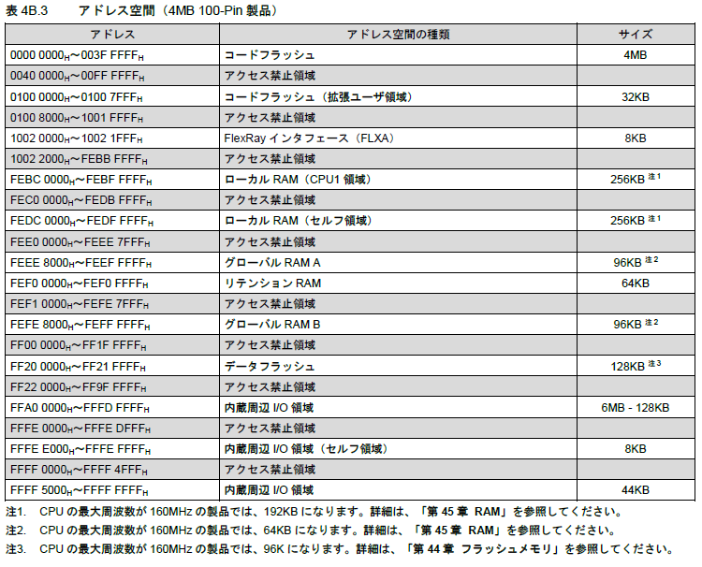
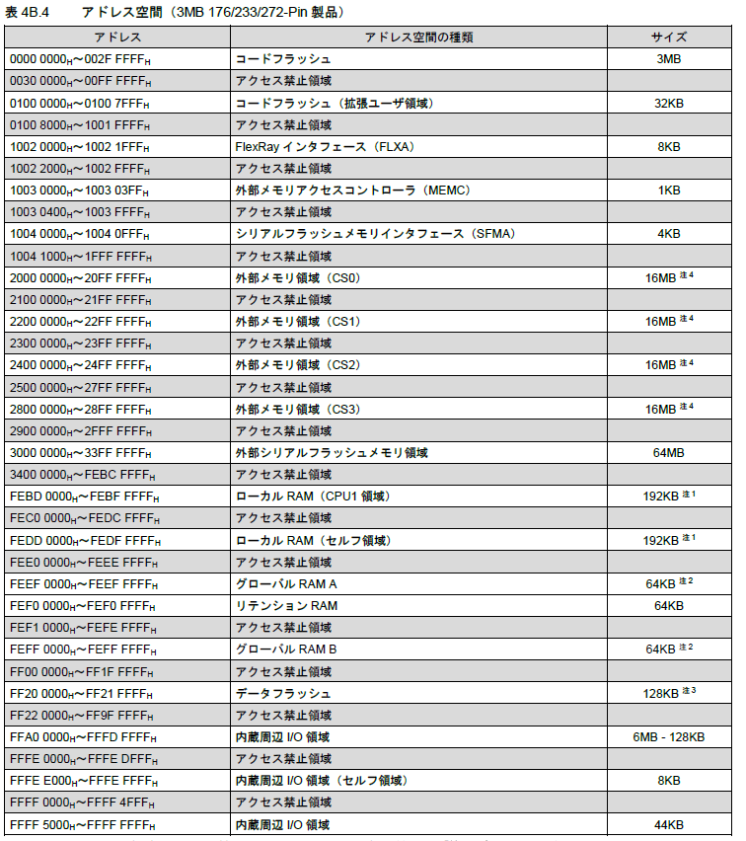
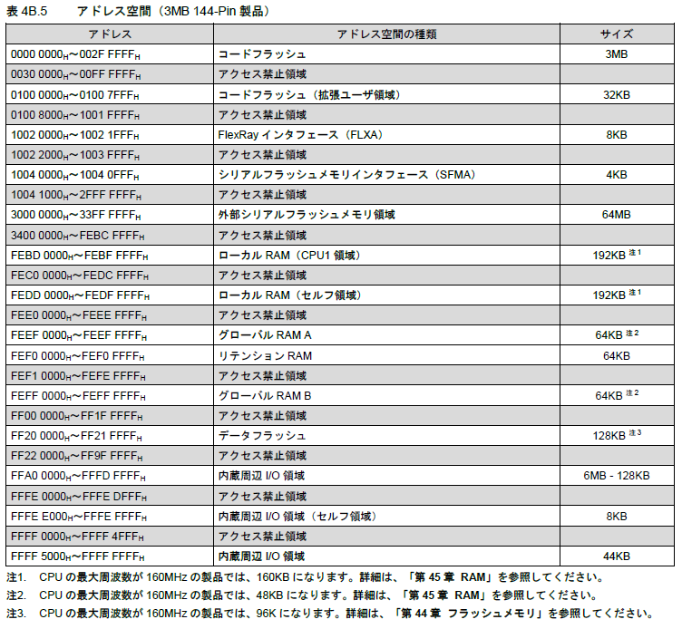
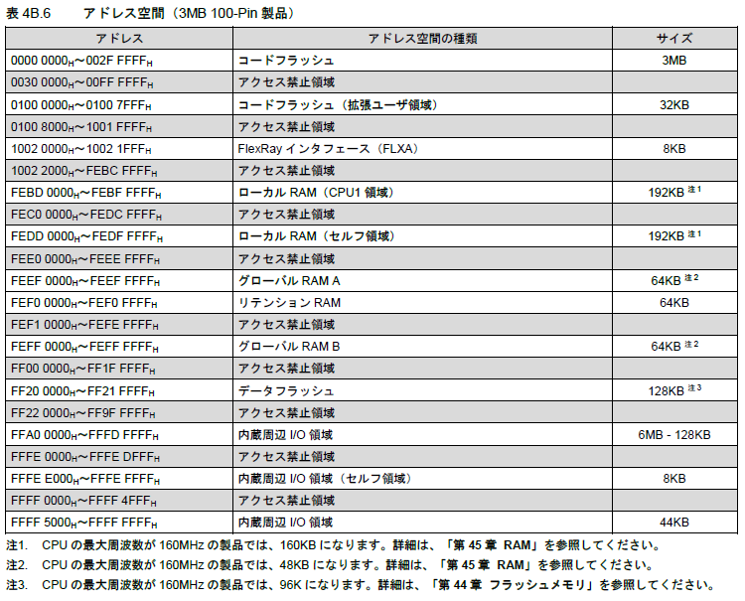
補足資料_アドレス空間

